【重要】搭建私域用户标签体系SOP
搭建私域用户标签体系SOP
 | 第一周 |  |  |  | 第二周 |  |  | 第三周 |  | 第四周
项目目标 | 一、对内调研 1.明确企业是否满足搭建标签体系的要求，了解企业内现有标签体系的情况 2.了解搭建标签画像体系的成本，开发成本、执行成本、人员安排成本等 二、业务梳理 1.公司业务梳理；2.现有产品线梳理；3.渠道分析 |  |  |  | 一、拆解业务流程，寻找提升商业目标的标签策略 二、构建标签框架和体系 |  |  | 持续优化标签体系 |  | 利用标签赋能业务落地
阶段执行 | 调研期+业务梳理 |  |  |  | 确定标签系统+MVP |  |  | 标签优化+第二轮MVP |  | 使用标签进行营销活动，测试标签有效性
 | 调研期 | 1.明确自身企业是否满足 建设标签画像体系的要求 | • 企业有足够丰富的内容、商品、服务 • 企业客户属性层次多样复杂 • 企业的业务进入稳定期，客群量级达到一定规模 |  | 1.标签体系建立 | 1.覆盖用户使用流程，梳理行为维度，构建「用户偏好」 2.缺乏行为偏好时，使用「生命周期」覆盖用户节点 3.明确商业目标，拆解目标人群和业务策略 4.从业务策略推导需要的标签 |  | 1.执行优化策略 | 基于业务场景优化标签框架 | 1.利用基础标签筛选客群 | 1.使用 API 计算不同标签的组合人群结果
 |  | 2.评估建设标签画像体系的成本 | • 用户标签体系不是拿来即用，需要有经验的人员投入建设维护 • 要有相对完备的用户行为数据采集能力 • 衡量建设标签画像体系的投入产出比 |  | 2.根据标签体系确定标签分类，定MVP | （一）基础标签 | 1.属性类（属性是指客户的基本信息，姓名、性别、年龄、电话、地域、家庭情况等，可以通过聊天互动、填写表单以及朋友圈获取） 2.来源类（来源类主要分为线上和线下两种。再细分一些，线上渠道有淘宝、天猫、京东、抖音、快手，公众号还是官网甚至具体到哪篇文章等，线下渠道又分为直营店、加盟店、营销活动等。这些都可以通过企业内部表单记录或SCRM工具活码得知） |  |  |  | 2.标签结果数据导出到外部营销系统
 | 业务梳理 | 1.产品线梳理 | 企业有哪些产品线，主要商品是什么 | 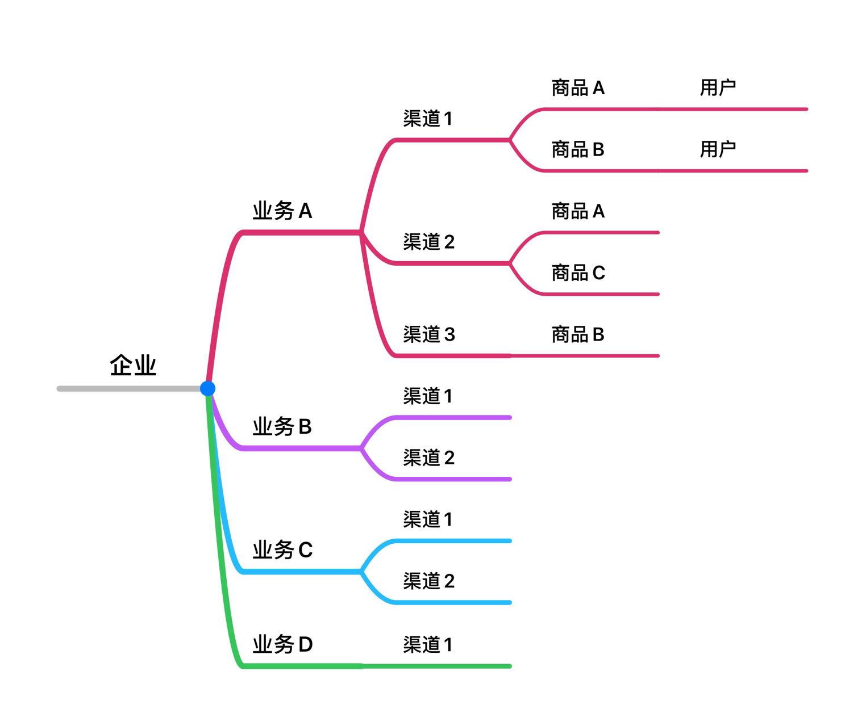 |  | （二）行为标签 | 用户的行为不断在发生变化，我们针对用户的行为给打上对应的标签。具体监测行为： 1.小程序/商城中产生的动作（搜索、加购物车、提交订单等） 2.对营销活动的参与度、优惠券的使用率 3.对品牌或商品的偏好等 （通过这类标签，我们可以了解用户的购物习惯、对价格的敏感度、营销活动的参与度，还有消费偏好等等。能够帮助我们更好地触达用户，实现个性化营销） |  | 根据用户的业务流程和生命周期完善用户标签体系 | 2.标签和外部自动流程系统打通放大应用效率 | 1.与智能运营平台全数据打通，可实现基于行为数据+标签精准筛选受众用户
 |  | 2.渠道分析 | 企业目前具有哪些渠道，分别针对哪几条业务线 |  |  | （三）意向类 | 1 陌生用户：未回复：无兴趣，无任何互动 2 潜在客户：回复过，未报价：有兴趣，聊过几句、朋友圈点过赞，需求不明确 3 意向客户：回复过，报价过：了解中/对比中，介绍过产品、报过价，用户需求明确 4 下单用户：N次复购用户、超级用户（VIP用户） |  | 从标签应用流程反推完善用户标签体系：目标人群是谁？目标喜欢什么？怎么执行策略？ |  | 2.从场景→时机触发→分析 打造营销迭代闭环
 |  | 3.产品业务 | 1.商品主要应对哪些客户群体 2.梳理重点客户的互动行径（个人信息、主要业务、支付、行为动作、其他.......) |  |  | （四）等级类 | 链接到表三：用户等级分类 | 2.优化完标签体系，进行第二轮MVP

